交握
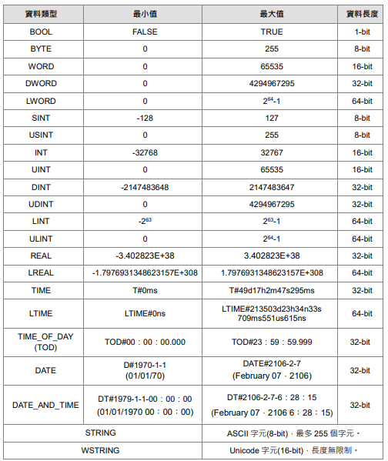
OPCUA TAG
TAG名稱 | 資料類型 | 功能說明
From IPC to PLC
Ipc_Ready | Bool | IPC提供準備訊號
Ipc_FuncCode | Usint | IPC提供FuncCode
Ipc_Handshake | Bool | IPC提供PLC交握通道開啟訊號
Ipc_Cell_Area | USINT | IPC提供PLC設定儲位區
Ipc_Cell_Layer | USINT | IPC提供PLC設定儲位層
Ipc_Tmag_Layer | USINT | 設定刀塔第幾層
Ipc_Tool_Num | USINT | 設定第幾刀
Ipc_EDM_Num | USINT | 設定EDM編號
Ipc_Alarm_RST | Bool | 設備錯誤清除

PLC to IPC only Read
Plc_Device_Mode | USINT | 0:idle 1:Ready 2:space 3:Run 4:Alarm
Plc_Device_Status | USINT | 1:Auto 2:Manual 3:maintenance 4:Alarm
Plc_ErrorContent | ARRAY[0..1, 0..19] OF WSTRING(64) | 故障內容(二維陣列 0:控制系警報 1:軸系警報)
Plc_Serial_number | UINT | 交握流水號
Plc_Handshake | BOOL | PLC提供IPC交握通道開啟訊號
Plc_StorageCell | ARRAY[1..5, 1..3] OF BOOL | 儲位在籍檢知(二維陣列共5區3層) 1-1 夾治具1 , 1-2 儲位1 , 1-3 儲位2 2-1 夾治具2 , 2-2 儲位3 , 2-3 儲位4 3-1 Nul , 3-2 儲位5 3-3 儲位6 4-1 儲位7 , 4-2 儲位8 , 4-3儲位9 5-1 儲位10 , 5-2儲位11 , 5-3 儲位12

